訂單
美国 LINDA FASHION 进出口贸易有限公司订货单 |  |  |  |  |  |  |  |  |  | 24272
訂單編號：1008#B2-3619 温岭饰品 |  |  |  |  |  |  |  | 如每款的打数不够不能用别的款式填入。
NO | 型号 | UPC号码 | 数量 Qty |  | 单价 UNIT PRICE ￥ |  | 总金额 TOTAL AMOUNT | 产品图片 PRODUCT PHOTO | 每打颜色说明 COLORS/REMARK | 包装 Packing
1 | KHC6484001 | 79901980753 2 | 150 | DZ | ￥1.15 | PC | ￥2,070 | 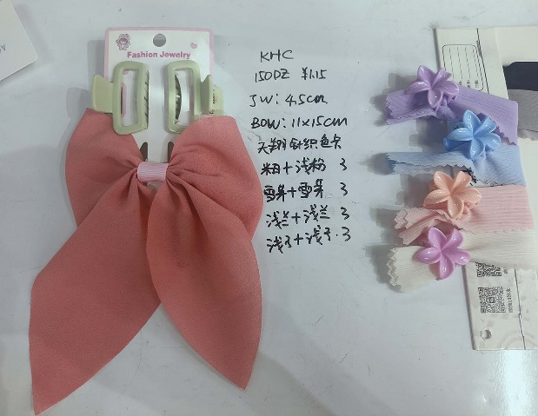 | 夹子尺寸：4.5Cm 花的款式 蝴蝶结：11x15cm 蝴蝶结同色布包腰 天翔针织色卡 布料+夹子 #2米白+粉色 3卡 #3雪芽+雪芽 3卡 #4浅蓝+浅蓝 3卡 #5紫色+紫色 3卡 | 1SET/卡 12卡/OPP 50打/件 # LF
2 | KHC6484002 | 79901980754 9 | 150 | DZ | ￥1.15 | PC | ￥2,070 | 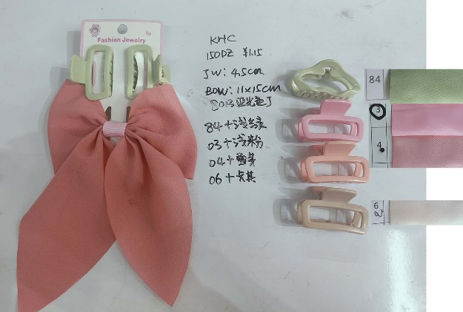 | 夹子尺寸：4.5Cm 方形的款式 蝴蝶结：11x15cm 蝴蝶结同色布包腰 8013亚光色丁色卡 布料+夹子 #84绿色+绿色 3卡 #3粉色+浅粉 3卡 #4雪芽+雪芽 3卡 #6卡其+卡其 3卡 | 1SET/卡 12卡/OPP 50打/件 # LF
3 | KHC6484003 | 79901980755 6 | 150 | DZ | ￥1.15 | PC | ￥2,070 | 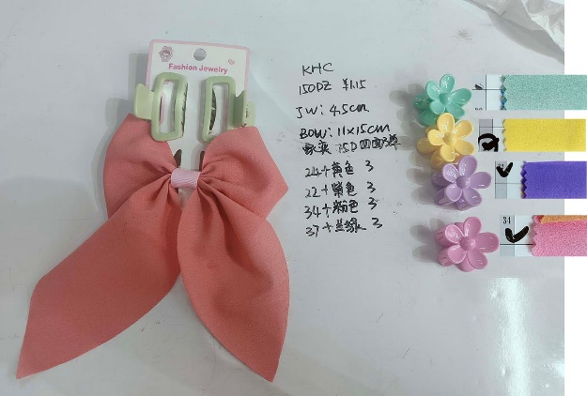 | 夹子尺寸：4.5Cm 花的款式 蝴蝶结：11x15cm 蝴蝶结同色布包腰 家奕75D四面弹 布料+夹子 #24黄色+黄色 3卡 #22紫色+紫色 3卡 #34粉色+粉色 3卡 #37蓝绿+蓝绿 3卡 | 1SET/卡 12卡/OPP 50打/件 # LF
4 | KHC6484004 | 79901980756 3 | 150 | DZ | ￥1.15 | PC | ￥2,070 | 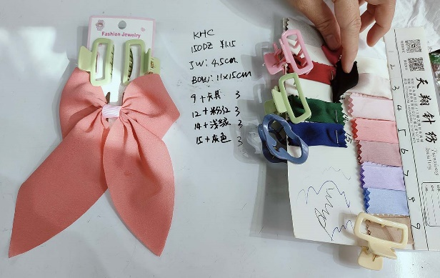 | 夹子尺寸：4.5Cm 方形的款式 蝴蝶结：11x15cm 蝴蝶结同色布包腰 天翔针织色卡 布料+夹子 #9 卡其+米色 3卡 #12大红+粉色 3卡 #14深绿+浅绿 3卡 #15藏青+灰色 3卡 | 1SET/卡 12卡/OPP 50打/件 # LF
 | 总打数 |  | 600 | DZ | 总计金额 |  | 8,280 | 備註: 材質，做工要求，規格，顔色及款式以我司最終確認樣爲準。
 |  |  |  |  | 3% |  | 248 | 每一个款式要求多做一打做出货样, 送货时一起带上。
 |  |  |  |  | 定金 |  |  | 大货必须足数,不可少数,颜色必须按订单要求混装,不可乱混。 1. 迟延交货每周罚5%。 2. 未经我司同意短装罚100%。
 |  |  |  |  | 实际应付 |  | 8,032
一：产品质量标准: 如卖方的样品, 保证产品质量。違者須接受罰款。
二：每一款的产品要求如图。
三：交货地点: 北苑新厚富小区47栋1单元1楼。
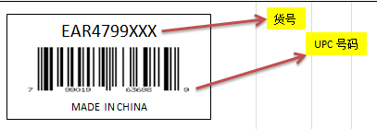
四：包装：卡片我司提供. 條碼按照UPC號碼自行打印貼上, 格式如下。

五：注意：出货数量不足订单时，不可用别的产品补上。
六：每打产品正面贴一张小标签 （货号字体加大加粗）： 标签尺寸：4*3CM |  |  |  | ABC####### QTY: 12 PCS Made In China Warning ! CHOCKING HAZARD small parts Not for Children under 12 years |  |  |  | 标签出错，需扣除两箱费用！！！ | 50打/件
七：每一个款式要求多做一打做出货样, 送货时一起带上。
八：每个纸箱要求從谢巧献纸箱订五层加硬, 不可使用其它纸箱。 違者須接受罰款。 |  |  |  |  |  |  |  | 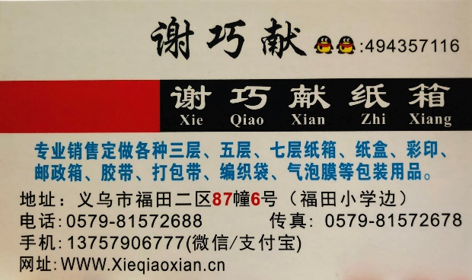
九：每个外箱正反面都要写上本公司的唛头（侧唛货号必须打印）, 唛头如下:
HTC
外箱两侧唛: |  |  | ITEM NO: EAR4999 QTY: 50 DZ N. W. Kgs G.W. Kgs Meas |  |  |  |  | 外箱两边正唛: | C/No. Made In China
十：付款方式: 买方在驗貨合格, 出柜后一个月付款。
十一：异议及保质期 : 卖方如果对买方提供的产品数量和质量有异议时, 卖方在收到订单后的第一天以书面形式的方式通知买方,如果产品本身有什么质量问题 , 买方可以无条件的退货。
买方: | 美国 Linda Fashion 进出口贸易有限公司 |  |  |  |  |  | 卖方: | 温岭饰品 | B2-3619
经办人: | 刘梦英 |  |  |  |  |  | 经办人: | 李刚
联系电话: | 13676819855 |  |  |  |  |  | 联系电话:
办公室 电话： | 義烏市長春二區8幢3號3樓 0579-85422005 |  |  |  |  |  | 建行：
订货日期: | 2024/10/20 |  |  |  |  |  | 交货日期 | 2024-11-20

